Worksheet
 |  |  |  |  | 8 (812) 565 05 34 |  |  | sales@miniworks.ru
 |  |  |  |  | Элиста |  |  | отдел продаж
 |  |  | Адрес |  |  |  |  | Режим работы
 |  |  | Элиста |  |  |  |  | Пн – Пт: с 8:00 до 18:00
ILT60+3
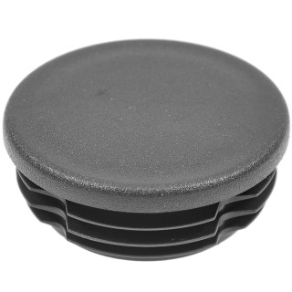 |  | 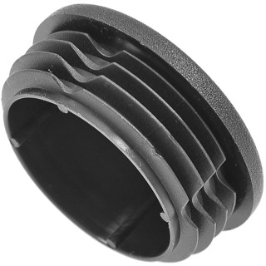 |  | 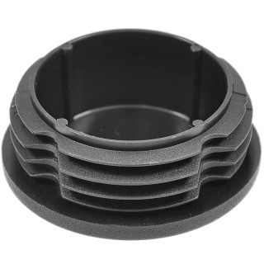 |  | 
Артикул |  | Цвет |  | от 10000 | от 5000 | от 1000 | от 500 | от 100 | розница | Наличие на 28.07.2026
ILT60+3 |  | черный |  | 46.00р. | 48.70р. | 53.90р. | 64.50р. | 71.00р. | 95.00р. | 3705
ILT60+3-BIANCO |  | белый |  | 55.20р. | 58.44р. | 64.68р. | 77.40р. | 85.20р. | 114.00р. | —
ILT60+3-GRIGIO |  | серый |  | 55.20р. | 58.44р. | 64.68р. | 77.40р. | 85.20р. | 114.00р. | 1731
 | Все цены указаны в рублях и включают в себя НДС. Все цены указаны при условии 100% предоплаты и действительны в течение 5 дней. Все цены указаны при условии самовывоза продукции со склада в г. Элиста (для иногородних клиентов доставка до склада ТК в г. Элиста бесплатна). Все цены указаны за стандартный цвет для каждого вида изделия (изменение цвета на любой из предлагаемой палитры +20% к стоимости, изменение цвета на любой по системе RAL +50% к стоимости). О возможных сроках поставки заказного товара, необходимо уточнять заранее

